Prognosewerte
Prognose Verklemmung des Schildmantels / Gebirgsspannungen Bemessung Tübbingsicherung (SCHMITT [2009])

 |  |  |  | Eingabewerte |  | zulässige Bandbreite |  | zulässige Bandbreite |  |  | Abkürzungen
 |  |  |  |  |  | oTF |  | mTF |  |  | AB = Außerhalb der Bandbreite
Planmäßiger Überschnitt | üTBM-S | [cm] | = | 2 |  | min | max | min | max |  | oTF = ohne Berücksichtigung einer Trennflächenschar
Überlagerungshöhe | hÜ | [m] | = | 30 |  | 30 | 1,000 | 30 | 1000 |  | mTF = mit Berücksichtigung einer Trennflächenschar
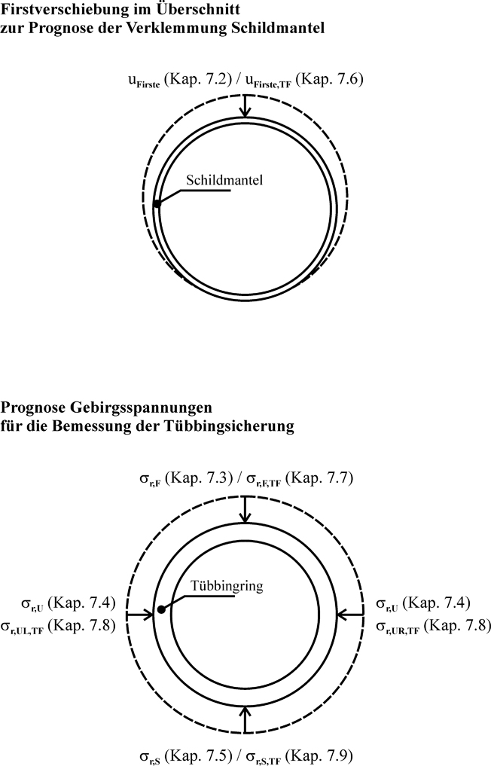
Außendurchmesser Tübbingring | DTR | [m] | = | 11 |  | 5 | 17.5 | 5 | 11.6
Tübbingdicke | dT | [cm] | = | 30 |  | 10 | 50 | 30 | 50
Wichte Gebirge | gGebirge | [kN/m3] | = | 26 |  | 17 | 26 | 26
E-Modul Gebirge | EGebirge | [MN/m2] | = | 1,000 |  | 100 | 20,000 | 100 | 10000
Querdehnzahl Gebirge | m | [-] | = | 0.2 |  | 0.2 | 0.4 | 0.25 | 0.4 | AB
Winkel der Einfallsrichtung | aF | [°] | = | 210 |  |  |  | 0 | 360
Fallwinkel | b | [°] | = | 45 |  |  |  | 0 | 90
Reibungswinkel Gebirge | jGebirge | [°] | = | 25 |  | 15 | 45 | 25 | 45
Reibungswinkel Trennflächenschar | jTrennfläche | [°] | = | 10 |  |  |  | 10 | 20
Kohäsion Gebirge | cGebirge | [MN/m2] | = | 0.3 |  | 0.10 | 2.00 | 0.30 | 1.00
Kohäsion Trennflächenschar | cTrennfläche | [MN/m2] | = | 0.1 |  |  |  | 0.01 | 0.25

 |  |  |  | Prognosewerte

 | ohne Berücksichtigung einer Trennflächenschar

Firstverschiebung im Überschnitt | uF | [cm] | = | 0.81 | 1.19

 | Kriterium erfüllt => Die Tübbingsicherung kann mit den angegebenen Gebirgsspannungen bemessen werden.

Radialspannung Gebirge in der Firste | sr,F | [kN/m2] | = | -73.84 | - Druckspannungen
Radialspannung Gebirge in der Ulme | sr,U | [kN/m2] | = | -149.24
Radialspannung Gebirge in der Sohle | sr,S | [kN/m2] | = | -154.55

 | mit Berücksichtigung einer Trennflächenschar

Firstverschiebung im Überschnitt | uF,TF | [cm] | = | 0.90 | 1.10

 | Kriterium erfüllt => Die Tübbingsicherung kann mit den angegebenen Gebirgsspannungen bemessen werden.

Radialspannung Gebirge in der Firste | sr,F,TF | [kN/m2] | = | -112.87 | - Druckspannungen
Radialspannung Gebirge in der rechten Ulme | sr,UR,TF | [kN/m2] | = | -156.08
Radialspannung Gebirge in der linken Ulme | sr,UL,TF | [kN/m2] | = | -155.61
Radialspannung Gebirge in der Sohle | sr,S,TF | [kN/m2] | = | -304.39

 |  |  |  | Vorentlastungsfaktor Stützlast-/Stützkernverfahren für eine ebene numerische Berechnung
 |  |  |  | (vgl. SCHMITT [2009], Anhang C)

 | minimaler Wert | [%] | = | 35
 | maximaler Wert | [%] | = | 91
 | Mittelwert | [%] | = | 70

SCHMITT, J., 2009: Spannungsverformungsverhalten des Gebirges beim Vortrieb mit Tunnelbohrmaschinen mit Schild, Institut für Grundbau und Bodenmechanik, Technische Universität Braunschweig, Heft 89.

www.ingenieur-bauwesen.de |  |  |  |  |  |  |  |  |  |  |  | © 2009 Dr.-Ing. Jürgen Schmitt

